H30.12空き状況
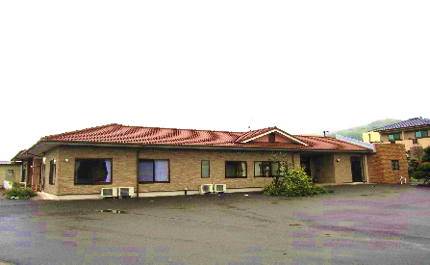
2 | （有料老人ホーム）高齢者の住まい「アットホームいずみ」
 | 由布市庄内町櫟木９７８－１
 | ☎０９７（５８２）３３９９ |  | ＦＡＸ０９７（５８２）３３９９

 | ２０１８年１２月の利用状況

ご利用可能です
 |  | 定 員 | ２８名
 |  | 現 員 | ２７名
 |  | 空き枠 | １名

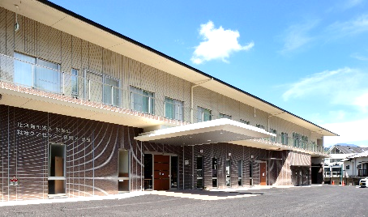
3 | （一般型通所介護）情和園デイサービスセンター
 | 由布市庄内町西長宝８７０－１
 | ☎０９７（５８２）１０１０ |  | ＦＡＸ０９７（５８２）３６６３

 | ２０１８年１２月の利用状況

 |  | 月 | 火 | 水 | 木 | 金 | 土
 | 定 員 | 38 | 38 | 38 | 38 | 38 | 38
 | 現 員 | 31 | 35 | 28 | 33 | 32 | 27
ご利用可能です
 | 空き枠 | 7 | 3 | 10 | 5 | 6 | 11

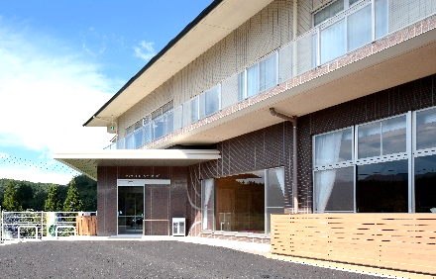
4 | （認知症専門対応型）情和園デイサービスセンターハッピー
 | 由布市庄内町西長宝８７０－１
 | ☎０９７（５８２）１０１０ |  | ＦＡＸ０９７（５８２）３６６３

 | ２０１８年１２月の利用状況

ご利用可能です
 |  | 月 | 火 | 水 | 木 | 金 | 土
 | 定 員 | 12 | 12 | 12 | 12 | 12 | 12
 | 現 員 | 11 | 9 | 11 | 10 | 12 | 10
 | 空き枠 | 1 | 3 | 1 | 2 | 0 | 2

 | 〔ご連絡先〕
 | １）直接、上記施設にご連絡頂くか、もしくは、
 | ２）情和園居宅介護支援事業所（☎０９７－５８２－１０１０）にご連絡頂ければ幸いです。

 | 介護保険サービスセンター情和園
 | 由布市庄内町西長宝８７０－１
 | ☎０９７（５８２）１７１７ |  |  | ＦＡＸ０９７（５８２）３６６９

